상품제안서
MD 2225 시스템다이어리 (40절, 32절, 25절) | 상품코드: F14831

 |  |  |  |  |  |  | 02-412-0044 | www.easy1.co.kr
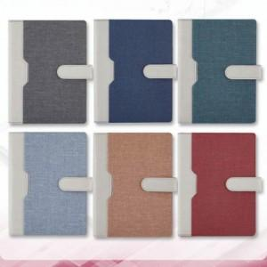

【상세/제작정보】 | 커버 박인쇄 크기 *25절 -->가로 8cmx3.5cm / 32절 --> 7cmx3cm / 40절 -> 6.5cmx3cm *내지-기본 노트식 입니다. *OPP미추가시 벌크 출고됩니다.

【인쇄/포장옵션】 | 불박 / OPP(비닐)

【공급단가】 | 수량 | 100~ | 300~ | 500~ | 1,000~ | 3,000~
*VAT별도 | 25절 | 14,700원 | 14,080원 | 13,750원 | 13,200원 | 12,650원
 | 32절 | 13,400원 | 12,800원 | 12,500원 | 12,000원 | 11,500원
 | 40절 | 11,450원 | 10,880원 | 10,620원 | 10,200원 | 9,770원

【상품 URL】 | https://dev.easy1.co.kr:443/src/goods_detail.php?gdno=14831

